信息
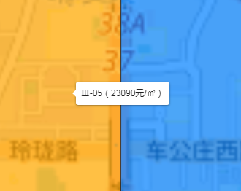
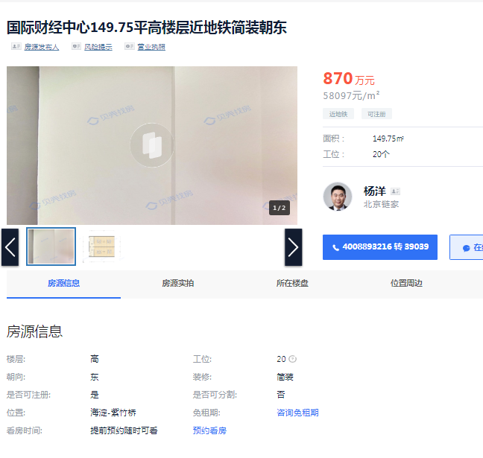

租约汇总
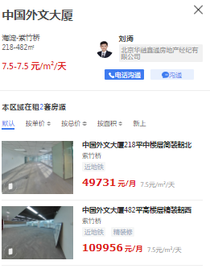
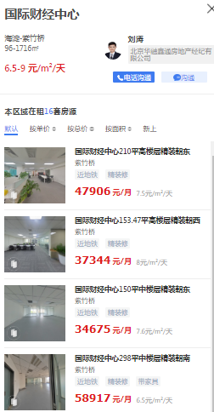
面积 | 单价
1082.52 | 4.9 | 5304
114.56 | 5.7 | 653
359.47 | 6.5 | 2337
311.93 | 7.9 | 2464
146.69 | 5.7 | 836
108.33 | 4.9 | 531
50 | 5.4 | 270
424.03 | 5.4 | 2290
474.03 | 6.7 | 3176
76.7 | 5.9 | 453
69.99 | 6.1 | 427
108.33 | 6.9 | 747
311.93 | 6.4 | 1996
770.25 | 5.2 | 4005
255.02 | 8.5 | 2168
311.93 | 6.3 | 1965
474.03 | 5.9 | 2797
770.59 | 6.4 | 4932
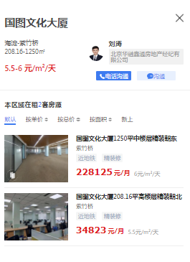
878.88 | 7.4 | 6504
479.21 | 4.4 | 2109
299.59 | 4.4 | 1318
479.21 | 4.4 | 2109
218.03 | 5.7 | 1243
76.61 | 5.7 | 437
141.42 | 5.7 | 806
38.73 | 4.4 | 170
309.51 | 5.9 | 1826
479.21 | 4.4 | 2109
299.59 | 4.4 | 1318
479.21 | 4.4 | 2109
309.51 | 4.4 | 1362
38.73 | 4.4 | 170
70.71 | 4.4 | 311
70.71 | 4.4 | 311
38.73 | 4.4 | 170
309.51 | 4.4 | 1362
250.34 | 4.4 | 1101
154.41 | 4.4 | 679
11642.18 | 5.5723891917 | 64875

